问题
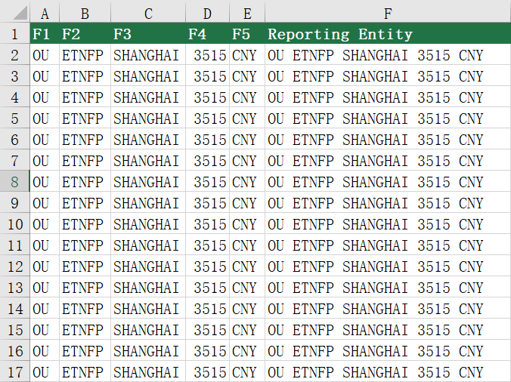
 |  | 课后小练习

任务：
 | 在交易信息表中将前五列文字合并，中间用空格分开，完成效果见下图。

